敞开
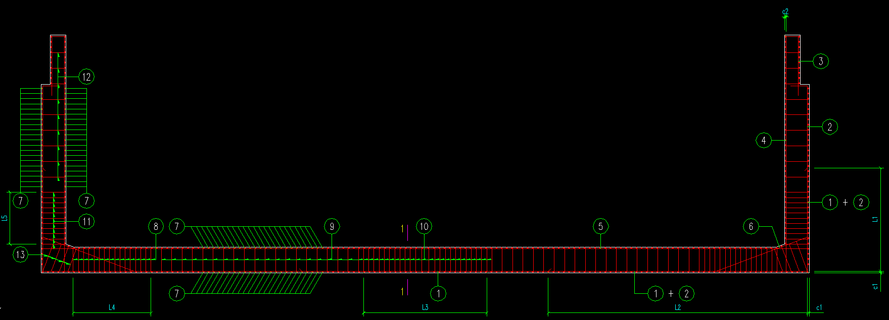
项目 | 分项 | 符号 | 单位
钢筋直径 | 底板外侧钢筋 | N1 | mm
 | 底板外侧边肢钢筋 | N1a | mm
 | 侧墙外侧钢筋 | N2 | mm
 | 护栏墙外侧钢筋 | N3 | mm
 | 侧墙内侧钢筋 | N4 | mm
 | 底板内侧钢筋 | N5 | mm
 | 底板内侧附加钢筋 | N5a | mm
 | 墙肢体加强钢筋 | N6 | mm
 | 纵向钢筋 | N7 | mm
 | 箍筋直径 | N8~12 | mm
 | 墙肢加强箍筋 | N13 | mm
钢筋间距 | 排架间距 | Sq1 | mm
 | 纵筋间距 | Sq2 | mm
 | 箍筋一般间距 | Sq3 | mm
 | 箍筋加密间距 | Sq4 | mm
 | 墙肢箍筋间距 | Sq13 | mm
钢筋布置长度 | 底板入侧墙钢筋长度 | L1 | mm
 | 侧墙入底板钢筋长度 | L2 | mm
 | 底板中部箍筋加密 | L3 | mm
 | 底板边肢箍筋加密 | L4 | mm
 | 侧墙底部箍筋加密 | L5 | mm

